Sheet1
款号 | 订单号 | 唛头型号 | 唛头照片 | 订购数量
 |  |  |  | S | M | L | XL | XXL | 合计
F4946AX | 1631598 1631599 1631601 1631603 1631605 1631607 1631609 1631611 1631613 1631614 1631615 1631616 1631617 1631618 1631619 1631620 |  | 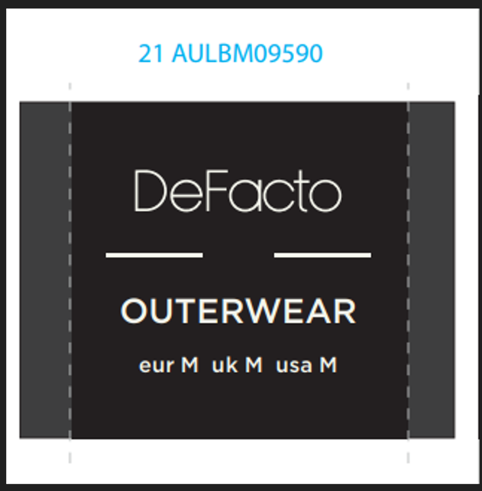 | 449 | 891 | 896 | 455 | 445 | 3135
F4946AX | 1631598 1631599 1631601 1631603 1631605 1631607 1631609 1631611 1631613 1631614 1631615 1631616 1631617 1631618 1631619 1631620 | 条码贴 |  | 449 | 891 | 896 | 455 | 445 | 3135
F4946AX | 1631598 1631599 1631601 1631603 1631605 1631607 1631609 1631611 1631613 1631614 1631615 1631616 1631617 |  | 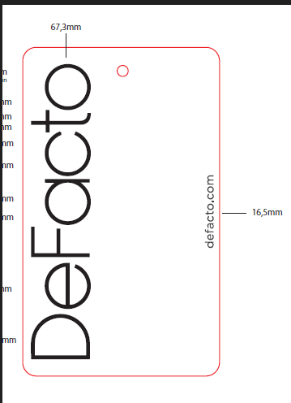 | 414.6 | 818.2 | 822.2 | 420.6 | 410.6 | 2886.2
F4946AX | 1631598 | 无价格贴纸 | 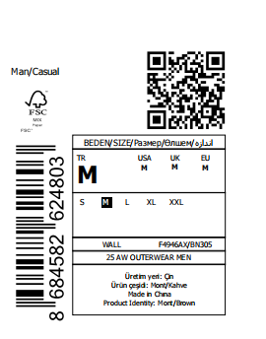 | 27 | 43 | 47 | 33 | 23 | 173
F4946AX | 1631599 1631601 1631603 1631605 1631607 1631609 1631611 1631613 1631614 1631615 1631616 1631617 | 有价格贴纸 | 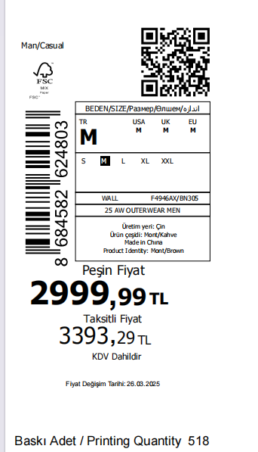 | 387.6 | 775.2 | 775.2 | 387.6 | 387.6 | 2713.2
F4946AX | 1631598 | 中包贴纸 | 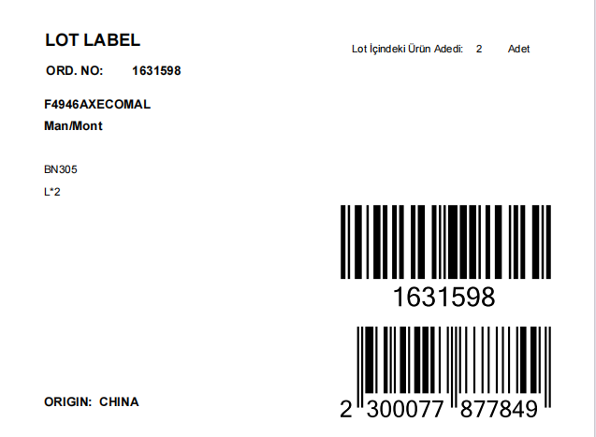 | 13 | 22 | 23 | 16 | 11 | 85
F4946AX | 1631599 | 中包贴纸 |  |  |  |  |  |  | 264
F4946AX | 1631601 | 中包贴纸 |  |  |  |  |  |  | 38
F4946AX | 1631603 | 中包贴纸 |  |  |  |  |  |  | 8
F4946AX | 1631605 | 中包贴纸 |  |  |  |  |  |  | 20
F4946AX | 1631607 | 中包贴纸 |  |  |  |  |  |  | 38
F4946AX | 1631609 | 中包贴纸 |  |  |  |  |  |  | 6
F4946AX | 1631611 | 中包贴纸 |  |  |  |  |  |  | 8
F4946AX | 1631613 | 中包贴纸 |  |  |  |  |  |  | 6
F4946AX | 1631614 | 中包贴纸 |  |  |  |  |  |  | 6
F4946AX | 1631615 | 中包贴纸 |  |  |  |  |  |  | 6
F4946AX | 1631616 | 中包贴纸 |  |  |  |  |  |  | 14
F4946AX | 1631617 | 中包贴纸 |  |  |  |  |  |  | 4
F4946AX | 1631618 | 中包贴纸 |  |  |  |  |  |  | 24
F4946AX | 1631619 | 中包贴纸 |  |  |  |  |  |  | 10
F4946AX | 1631620 | 中包贴纸 |  |  |  |  |  |  | 15

